상품제안서
AHC 내추럴 퍼펙션 모이스트 선크림 SPF50+ PA++++ 50ml | 상품코드: F23702

 |  |  |  |  |  |  | 02-412-0044 | www.easy1.co.kr
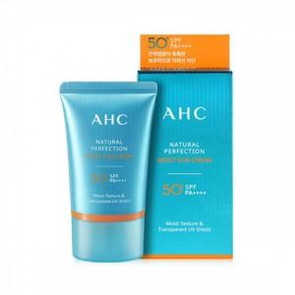

【상세/제작정보】

【인쇄/포장옵션】 | 스티커 / 포장지포장

【공급단가】 | 수량 | 50~ | 100~ | 500~ | 1,000~ | 2,000~
*VAT별도 | 단가 | 8,540원 | 8,230원 | 7,930원 | 7,620원 | 7,320원

【상품 URL】 | https://dev.easy1.co.kr:443/src/goods_detail.php?gdno=23702

